F02
Speaker: F02 | Intelligibility: Low | Speech Vision Accuracy: 67.02

Model Name | Layers Frozen | Accuracy | Loss graph | Training accuracy graph
F03_E1.h5 | Encoder 1 | 47 |  | 

F03_E12.h5 | Encoder 12 | 45 |  | 

F03_E123 | Encoder 123 | 47 |  | 

F03_E1234 | Encode 1234 | 43 |  | 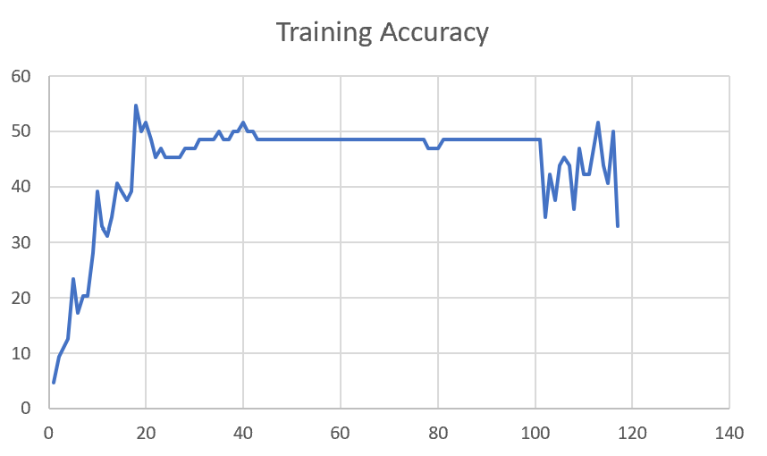

F03_E12345 | Encode 12345 | 41 | 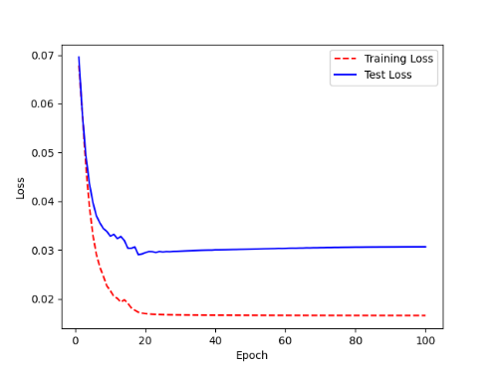 | 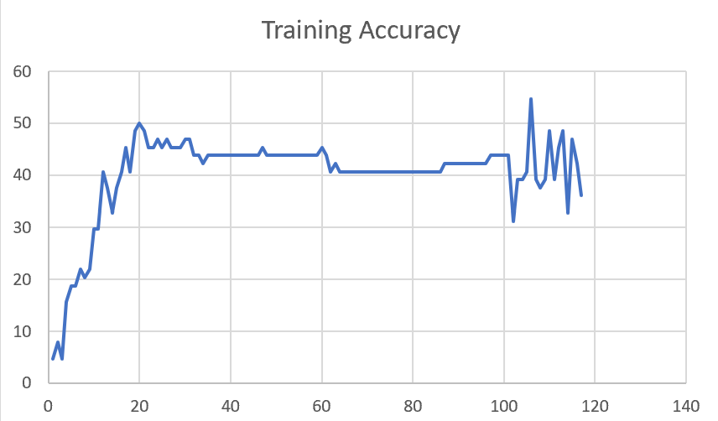

F03_t3 | Token Embeddings | 52 | 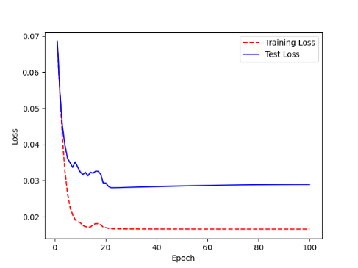 | 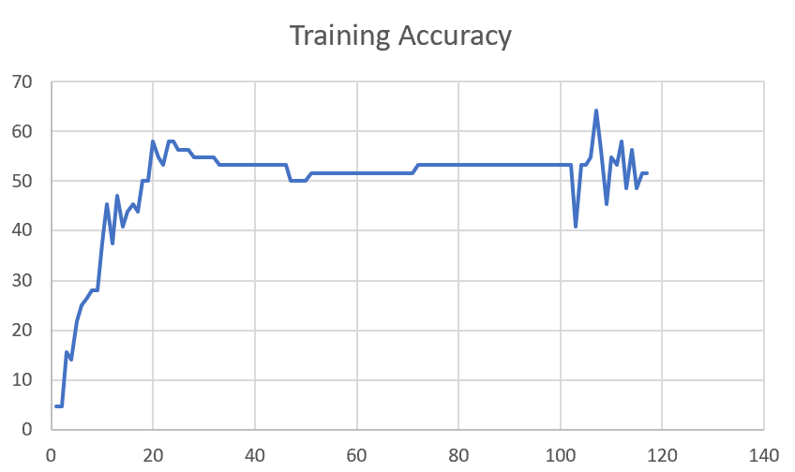

F03_T3+D123 | Token Embeddings + Decoder 123 | 45 | 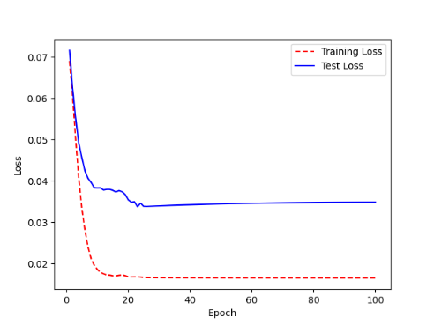 | 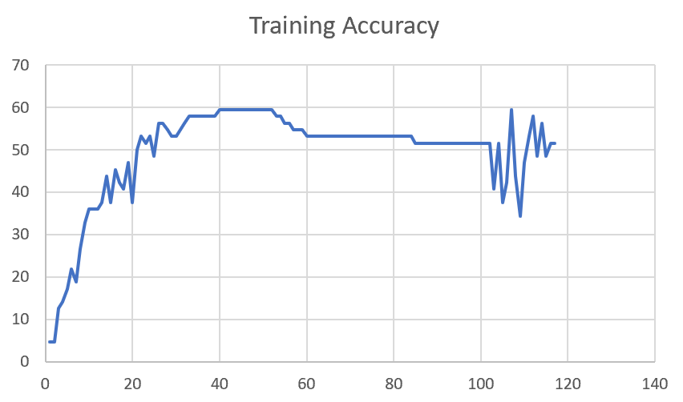

F03_T3+D12 | Token Embeddings + Decoder 12 | 50 | 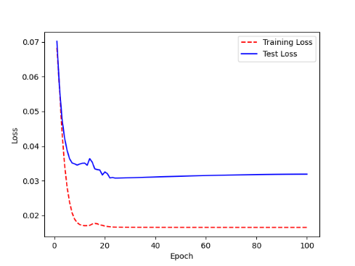 | 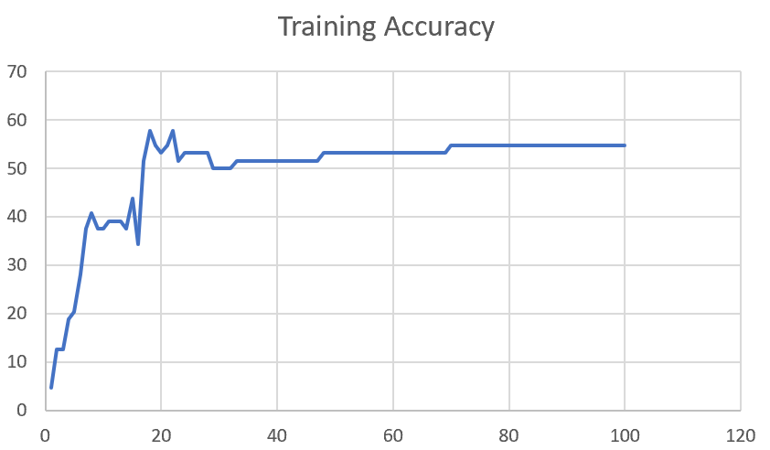

F03_T3+D1 | Token Embeddings + Decoder 1 | 50 | 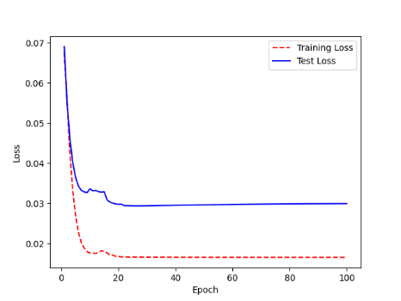 | 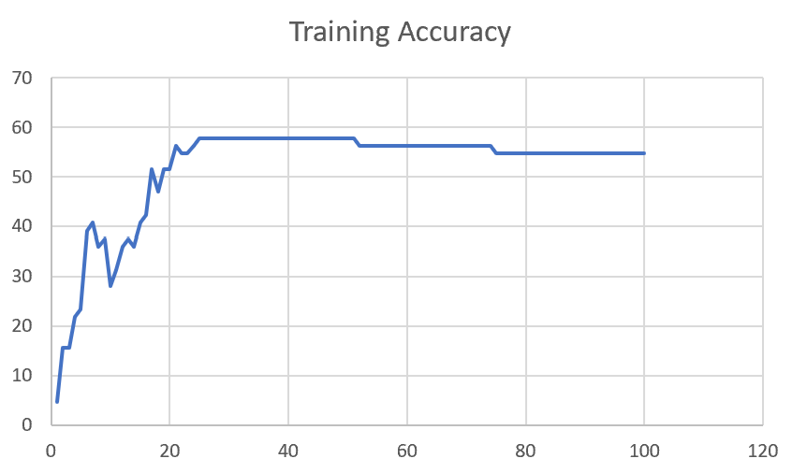

F03_Dense | Token Embeddings + Dense

Sheet1
 |  |  | Training Accuracy
0 | 0.953125 | 1 | 4.6875
1 | 0.84375 | 2 | 15.625
2 | 0.84375 | 3 | 15.625
3 | 0.78125 | 4 | 21.875
4 | 0.765625 | 5 | 23.4375
5 | 0.609375 | 6 | 39.0625
6 | 0.59375 | 7 | 40.625
7 | 0.640625 | 8 | 35.9375
8 | 0.625 | 9 | 37.5
9 | 0.71875 | 10 | 28.125
10 | 0.6875 | 11 | 31.25
11 | 0.640625 | 12 | 35.9375
12 | 0.625 | 13 | 37.5
13 | 0.640625 | 14 | 35.9375
14 | 0.59375 | 15 | 40.625
15 | 0.578125 | 16 | 42.1875
16 | 0.484375 | 17 | 51.5625
17 | 0.53125 | 18 | 46.875
18 | 0.484375 | 19 | 51.5625
19 | 0.484375 | 20 | 51.5625
20 | 0.4375 | 21 | 56.25
21 | 0.453125 | 22 | 54.6875
22 | 0.453125 | 23 | 54.6875
23 | 0.4375 | 24 | 56.25
24 | 0.421875 | 25 | 57.8125
25 | 0.421875 | 26 | 57.8125
26 | 0.421875 | 27 | 57.8125
27 | 0.421875 | 28 | 57.8125
28 | 0.421875 | 29 | 57.8125
29 | 0.421875 | 30 | 57.8125
30 | 0.421875 | 31 | 57.8125
31 | 0.421875 | 32 | 57.8125
32 | 0.421875 | 33 | 57.8125
33 | 0.421875 | 34 | 57.8125
34 | 0.421875 | 35 | 57.8125
35 | 0.421875 | 36 | 57.8125
36 | 0.421875 | 37 | 57.8125
37 | 0.421875 | 38 | 57.8125
38 | 0.421875 | 39 | 57.8125
39 | 0.421875 | 40 | 57.8125
40 | 0.421875 | 41 | 57.8125
41 | 0.421875 | 42 | 57.8125
42 | 0.421875 | 43 | 57.8125
43 | 0.421875 | 44 | 57.8125
44 | 0.421875 | 45 | 57.8125
45 | 0.421875 | 46 | 57.8125
46 | 0.421875 | 47 | 57.8125
47 | 0.421875 | 48 | 57.8125
48 | 0.421875 | 49 | 57.8125
49 | 0.421875 | 50 | 57.8125
50 | 0.421875 | 51 | 57.8125
51 | 0.4375 | 52 | 56.25
52 | 0.4375 | 53 | 56.25
53 | 0.4375 | 54 | 56.25
54 | 0.4375 | 55 | 56.25
55 | 0.4375 | 56 | 56.25
56 | 0.4375 | 57 | 56.25
57 | 0.4375 | 58 | 56.25
58 | 0.4375 | 59 | 56.25
59 | 0.4375 | 60 | 56.25
60 | 0.4375 | 61 | 56.25
61 | 0.4375 | 62 | 56.25
62 | 0.4375 | 63 | 56.25
63 | 0.4375 | 64 | 56.25
64 | 0.4375 | 65 | 56.25
65 | 0.4375 | 66 | 56.25
66 | 0.4375 | 67 | 56.25
67 | 0.4375 | 68 | 56.25
68 | 0.4375 | 69 | 56.25
69 | 0.4375 | 70 | 56.25
70 | 0.4375 | 71 | 56.25
71 | 0.4375 | 72 | 56.25
72 | 0.4375 | 73 | 56.25
73 | 0.4375 | 74 | 56.25
74 | 0.453125 | 75 | 54.6875
75 | 0.453125 | 76 | 54.6875
76 | 0.453125 | 77 | 54.6875
77 | 0.453125 | 78 | 54.6875
78 | 0.453125 | 79 | 54.6875
79 | 0.453125 | 80 | 54.6875
80 | 0.453125 | 81 | 54.6875
81 | 0.453125 | 82 | 54.6875
82 | 0.453125 | 83 | 54.6875
83 | 0.453125 | 84 | 54.6875
84 | 0.453125 | 85 | 54.6875
85 | 0.453125 | 86 | 54.6875
86 | 0.453125 | 87 | 54.6875
87 | 0.453125 | 88 | 54.6875
88 | 0.453125 | 89 | 54.6875
89 | 0.453125 | 90 | 54.6875
90 | 0.453125 | 91 | 54.6875
91 | 0.453125 | 92 | 54.6875
92 | 0.453125 | 93 | 54.6875
93 | 0.453125 | 94 | 54.6875
94 | 0.453125 | 95 | 54.6875
95 | 0.453125 | 96 | 54.6875
96 | 0.453125 | 97 | 54.6875
97 | 0.453125 | 98 | 54.6875
98 | 0.453125 | 99 | 54.6875
99 | 0.453125 | 100 | 54.6875
<__main__.DisplayOutputs object at 0x7fba881604f0> | 0.453125 | #VALUE! | 54.6875
<__main__.DisplayOutputs object at 0x7fba881604f0> | 0.625 | #VALUE! | 37.5
<__main__.DisplayOutputs object at 0x7fba881604f0> | 0.40625 | #VALUE! | 59.375
<__main__.DisplayOutputs object at 0x7fba881604f0> | 0.5625 | #VALUE! | 43.75
<__main__.DisplayOutputs object at 0x7fba881604f0> | 0.484375 | #VALUE! | 51.5625
<__main__.DisplayOutputs object at 0x7fba881604f0> | 0.390625 | #VALUE! | 60.9375
<__main__.DisplayOutputs object at 0x7fba881604f0> | 0.546875 | #VALUE! | 45.3125
<__main__.DisplayOutputs object at 0x7fba881604f0> | 0.546875 | #VALUE! | 45.3125
<__main__.DisplayOutputs object at 0x7fba881604f0> | 0.515625 | #VALUE! | 48.4375
<__main__.DisplayOutputs object at 0x7fba881604f0> | 0.5 | #VALUE! | 50
<__main__.DisplayOutputs object at 0x7fba881604f0> | 0.453125 | #VALUE! | 54.6875
<__main__.DisplayOutputs object at 0x7fba881604f0> | 0.5625 | #VALUE! | 43.75
<__main__.DisplayOutputs object at 0x7fba881604f0> | 0.40625 | #VALUE! | 59.375
<__main__.DisplayOutputs object at 0x7fba881604f0> | 0.53125 | #VALUE! | 46.875
<__main__.DisplayOutputs object at 0x7fba881604f0> | 0.46875 | #VALUE! | 53.125
<__main__.DisplayOutputs object at 0x7fba881604f0> | 0.453125 | #VALUE! | 54.6875
<__main__.DisplayOutputs object at 0x7fba881604f0> | 0.5737704918 | #VALUE! | 42.62295082
<__main__.DisplayOutputs object at 0x7eff3012ee50> | 0.55737704918

